상품제안서
CF722 네이쳐 캐주얼 휴대용 야외 모기 퇴치기 케이스 | 상품코드: F26589

 |  |  |  |  |  |  | 02-412-0044 | www.easy1.co.kr
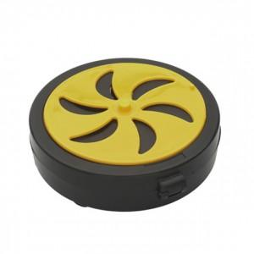

【상세/제작정보】 | 스티커인쇄및 제작 별도 문의

【인쇄/포장옵션】 | 실크 / 포장불가능

【공급단가】 | 수량 | 250~ | 500~ | 1,000~ | 3,000~ | 5,000~
*VAT별도 | 단가 | 2,500원 | 2,460원 | 2,400원 | 2,340원 | 2,300원

【상품 URL】 | https://dev.easy1.co.kr:443/src/goods_detail.php?gdno=26589

